Hoja2
Mín Z= horas de estudio |  |  | Cj | 120 | 200 | 0 | 0 | 0 | 0 |  | Método Gráfico
x=cursos de administración |  |  |  | x | y | h1 | h2 | h3 | h4 |  | z=cte=0
y=cursos ajenos de administración |  |  | h1 | 600 | 240 | 1 | 0 | 0 | 0 | 30000 | 120x+200y=0
Mín Z= 120x+200y | Mín Z= 120x+200y+0h1+0h2+0h3+0h4 |  | h2 | -1 | 0 | 0 | 1 | 0 | 0 | -23 | 200y=-120x
s.a. |  |  | h3 | 0 | -1 | 0 | 0 | 1 | 0 | -20 | y= -3/5 x | -0.6
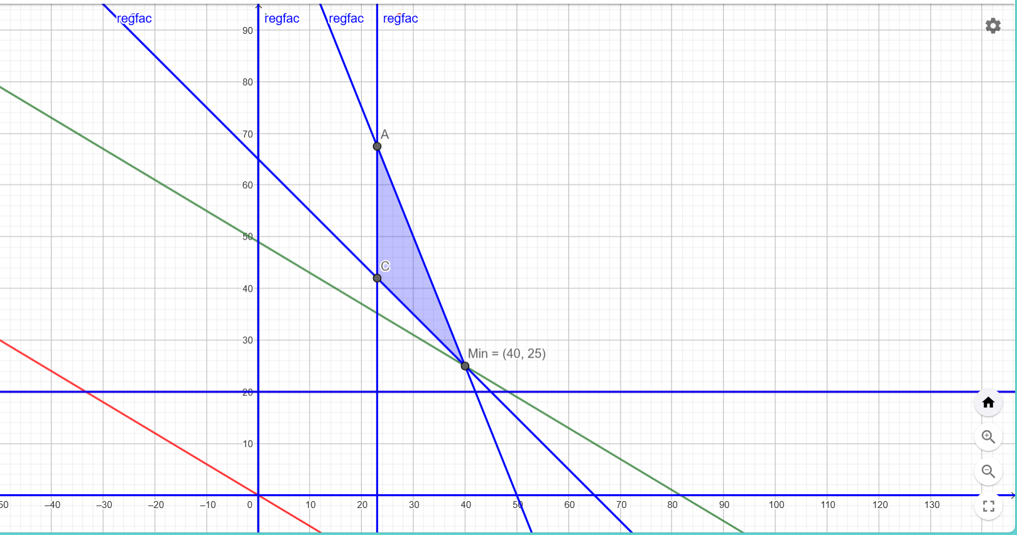
r1: 600x+240y<=30000 | 600x+240y+h1=30000 |  | h4 | -1 | -1 | 0 | 0 | 0 | 1 | -65
r2:x>=23 | -x+h2=-23 |  | Zj | 0 | 0 | 0 | 0 | 0 | 0 | 0
r3:y>=20 | -y+h3=-20 |  | Cj-Zj | 120 | 200 | 0 | 0 | 0 | 0
r4:x+y>=65 | -x-y+h4=-65 |  |  | -120 | -200 | #DIV/0! | #DIV/0! | #DIV/0! | 0
r5;r6: x,y>=0
 |  | -600x+h1 | h1 | 0 | -360 | 1 | 0 | 0 | 600 | -9000
 |  | x+h2 | h2 | 0 | 1 | 0 | 1 | 0 | -1 | 42
 |  |  | h3 | 0 | -1 | 0 | 0 | 1 | 0 | -20
 |  |  | x | 1 | 1 | 0 | 0 | 0 | -1 | 65
 |  |  | Zj | 120 | 120 | 0 | 0 | 0 | -120 | 7800
 |  |  | Cj-Zj | 0 | 80 | 0 | 0 | 0 | 120
 |  |  |  | #DIV/0! | -0.22222222222 | 0 | #DIV/0! | #DIV/0! | 0.2

 |  |  | y | 0 | 1 | -0.0027777777778 | 0 | 0 | -1.6666666667 | 25
 |  | -y+h2 | h2 | 0 | 0 | 0.0027777777778 | 1 | 0 | 0.66666666667 | 17
 |  | y+h3 | h3 | 0 | 0 | -0.0027777777778 | 0 | 1 | -1.6666666667 | 5
 |  | -y+x | x | 1 | 0 | 0.0027777777778 | 0 | 0 | 0.66666666667 | 40
 |  |  | Zj | 120 | 200 | -0.22222222222 | 0 | 0 | -253.33333333 | 9800
 |  |  | Cj-Zj | 0 | 0 | 0.22222222222 | 0 | 0 | 253.33333333

 |  |  | x= | 40 |  | Comprobando
 |  |  | y= | 25 |  | 600x+240y+h1=30000 |  | 30000
 |  |  | h1= | 0 |  | -x+h2=-23 |  | -23
 |  |  | h2= | 17 |  | -y+h3=-20 |  | -20
 |  |  | h3= | 5 |  | -x-y+h4=-65 |  | -65
 |  |  | h4= | 0
 |  |  | Zj= | 9800 |  | Mín Z= 120x+200y+0h1+0h2+0h3+0h4 |  |  | 9800
 |  |  |  |  |  |  |  |  |  |  | Min(40,25) | 9800

